1.1
voltar à página inicial |  |  |  | 1 - FORMULÁRIOS
 | S | N | NA
 | x |  |  | 1.1 A sequência de tabulação entre campos segue a sequência de preenchimento
 |  |  |  | A ordem de tabulação por entre os campos deve corresponder à sequência normal de preenchimento do formulário.

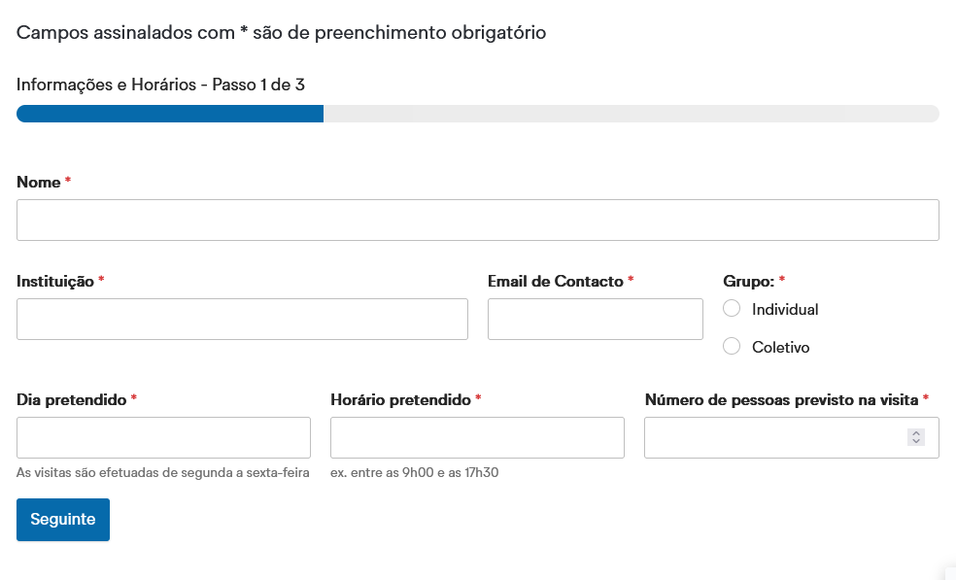
 | Listagem de evidências
 |  |  |  |  | Notas:
 |  |  |  |  | A ordem de tabulação entre os campos corresponde à sequência normal de preenchimento do formulário. Neste caso, a ordem de tabulação é "Nome", "Instituição", "Email de Contactos", por aí em diante. Fonte da imagem: https://ipv.pt/cov/

1.2
voltar à página inicial |  |  |  | 1 - FORMULÁRIOS
 | S | N | NA
 | x |  |  | 1.2 Os formulários com mais de 2 ecrãs de altura devem ser distribuídos por várias páginas
 |  |  |  | Os formulários não devem ser apresentados de forma excessivamente longa. Os formulários que ocupem mais de 2 ecrãs de altura devem ser distribuídos por tantos ecrãs quantos os necessários, para cumprir com esta regra. Os formulários longos podem também ter vários momentos de interação diferidos, solicitando ao utilizador a informação absolutamente necessária em cada etapa, em oposição à solicitação de toda a informação necessária logo num primeiro momento de interação.

 | Listagem de evidências
 |  |  |  |  | Notas:
 |  |  |  |  | Formulários, inicialmente extensos, foram distribuídos por várias páginas. No formulário representado na imagem, não existem passos com mais do que um ecrã de altura. Fonte das imagens: https://ipv.pt/cov/

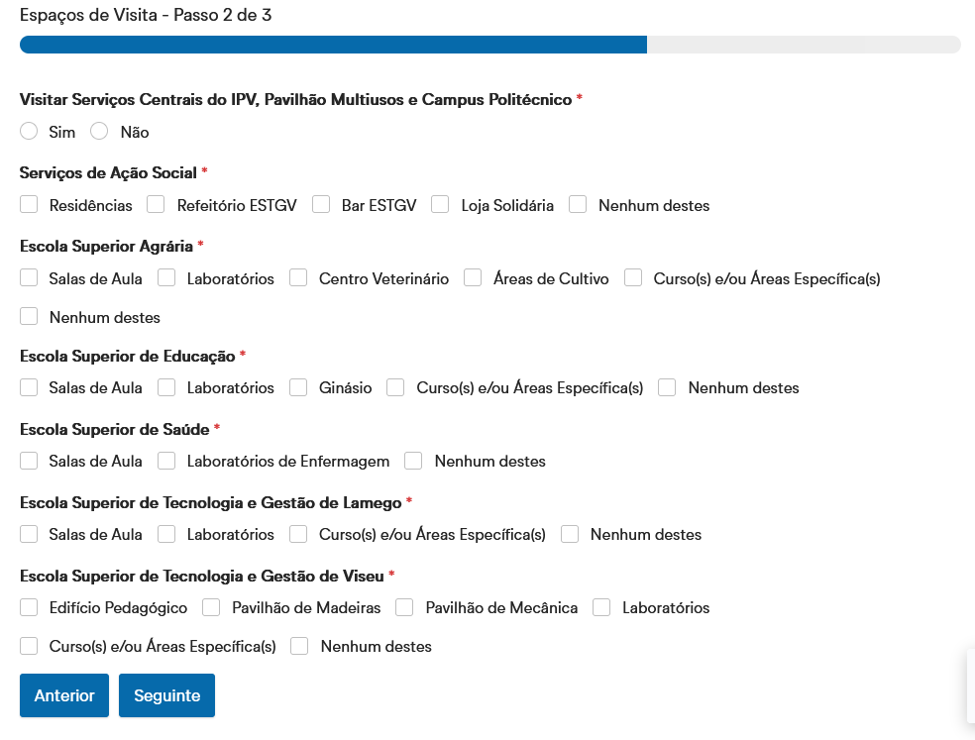

1.3
voltar à página inicial |  |  |  | 1 - FORMULÁRIOS
 | S | N | NA
 | x |  |  | 1.3 Os formulários com mais de uma página têm a sequência de passos ilustrada
 |  |  |  | Os formulários distribuídos por várias páginas devem indicar no topo da página a sequência de passos necessária para os concluir, juntamente com a designação de cada passo. O utilizador deve ser capaz de selecionar os passos anteriores para retornar aos ecrãs respetivos e, se necessário, corrigir informação.

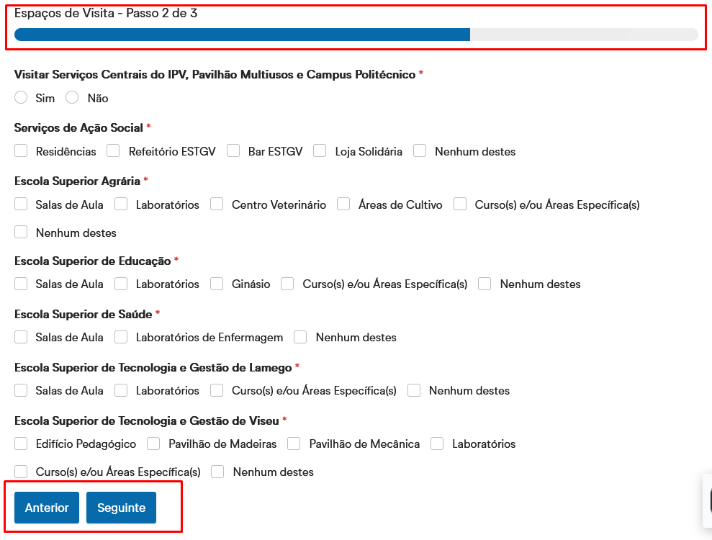
 | Listagem de evidências
 |  |  |  |  | Notas:
 |  |  |  |  | Os formulários divididos em passos têm a sequência de passos ilustrada pelo: nome da secção (Ex.: Espaços de Visita); número do passo (Ex.: Passo 3 de 3); e barra de progresso. Cada passo tem um botão para avançar para o passo seguinte, mas também tem um botão para retroceder, caso queira corrigir informação inserida anteriormente. Fonte da imagem: https://ipv.pt/cov/

2.2
voltar à página inicial |  |  |  | 2 - CAMPOS
 | S | N | NA
 | x |  |  | 2.2 É usada revelação progressiva em vez de campos inativos
 |  |  |  | Em vez de mostrar campos inativos, o formulário deve esconder os campos dependentes do campo-chave sempre que este não tenha sido ativado. Ao ativar o campo-chave são exibidos os campos que dependem da condição nele definida.

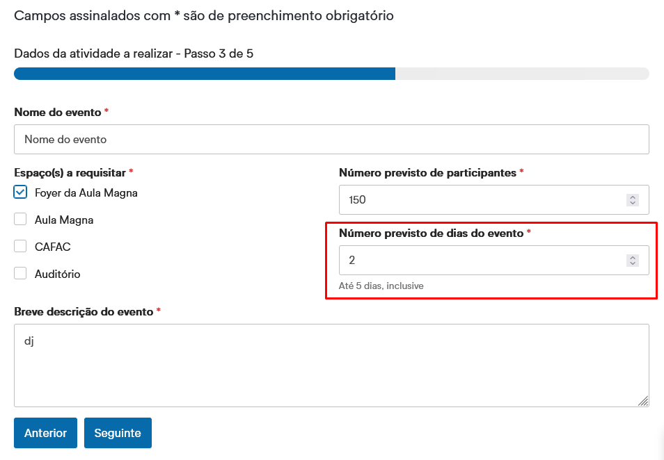
 | Listagem de evidências
 |  |  |  |  | Notas:
 |  |  |  |  | É usada revelação progressiva. Neste exemplo, dependendo do número de dias que o utilizador inserir no campo "Número previsto de dias do evento", aparecerão os campos correspondentes ao número de dias inseridos. Ex.: Se o utilizador inserir 1 dia, só apareceram campos com informação relativa há 1 dia. Se inserir 2 dias, aparecerão campos com informação relativa há 2 dias, etc. Fonte das imagens: https://ipv.pt/comunicacao-crd/espacos/

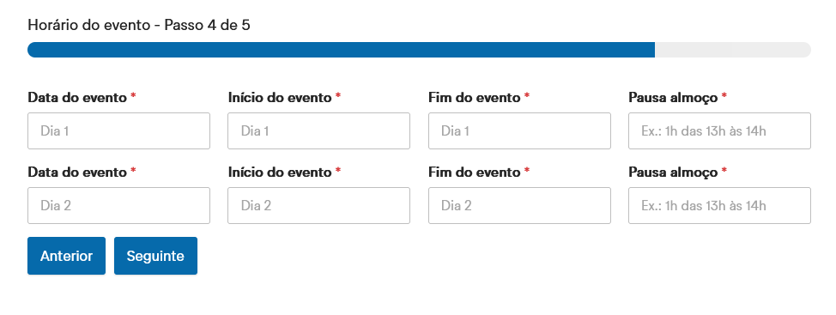

2.4
voltar à página inicial |  |  |  | 2 - CAMPOS
 | S | N | NA
 | x |  |  | 2.4 Campos obrigatórios devem ser claramente indicados como tal
 |  |  |  | A identificação não deve basear-se apenas na cor. A sinalética visual de identificação deve ser notória. Deve ser disponibilizado um equivalente alternativo compatível com as tecnologias de apoio usadas por utilizadores com necessidades especiais.

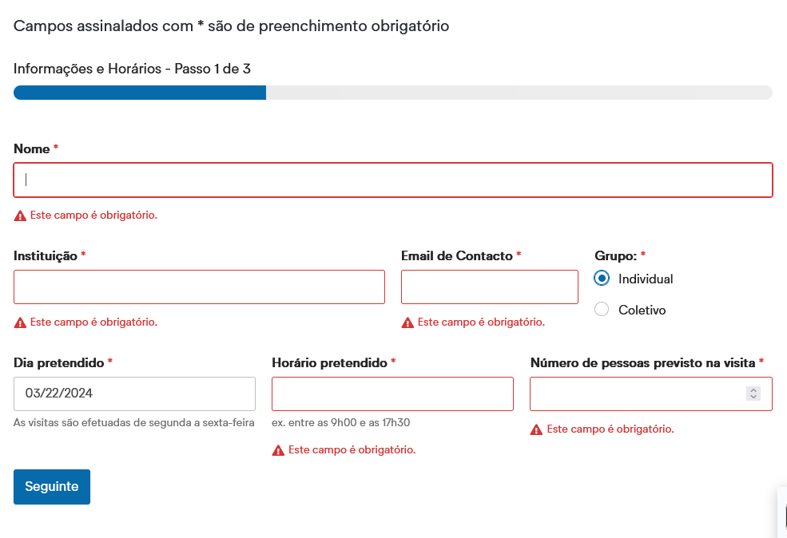
 | Listagem de evidências
 |  |  |  |  | Notas:
 |  |  |  |  | Os campos obrigatórios estão assinalados com um asterisco, havendo uma indicação no início dos formulários que campos assinalados como tal são de preenchimento obrigatório. Quando um utilizador tenta avançar para o passo seguinte de um formulário, ou submeter o mesmo, surge uma mensagem a vermelho com um símbolo de um ponto de exclamação a dizer "Este campo é obrigatório". Só após preencher esse campo é que o utilizador consegue avançar para o passo seguinte/submeter o formulário. Fonte da imagem: https://ipv.pt/cov/

